상품제안서
지클랜 레져 360도 회전 탁상선풍기 | 상품코드: S42039

 |  |  |  |  |  |  | 02-713-8555 | www.synergygift.co.kr
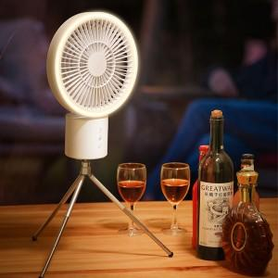 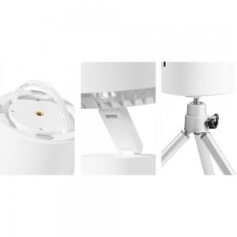 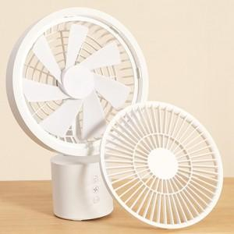

【상세/제작정보】

【인쇄/포장옵션】 | 레이저 / 포장지포장

【공급단가】 | 수량 | 20~ | 50~ | 100~ | 300~ | 500~
*VAT별도 | 단가 | 45,500원 | 44,770원 | 43,680원 | 42,580원 | 41,860원

【상품 URL】 | https://www.synergygift.co.kr:443/src/goods_detail.php?gdno=42039

